Лист1
 |  |  |  | Магазин «Бисер, Бусинка, Страз» чешский бисер оптом, с доставкой по России http://biser-businka-strass-18.com http://okeanbusin.ru |  |  |  | опт: +7 499 157-65-90 опт: +7 499 157-31-51 заказ отправлять на: optotdel18@yandex.ru

Бланк-заказа: |  |  |  | Бусины CzechMates Spikes, Чехия
ФИО, организация, адрес:
Контактный телефон:
 |  |  |  |  |  |  | Валюта расчёта: Доллар |  |  |  | 0.00
 |  |  |  |  |  |  | $- | $- | $- | Наличие
Картинка | П/ № | Артикул | Цвет | размер | Упаковка | Розничная цена | Цена при покупке только бусин на сумму: |  |  |  | Заказ 1 ед.=1уп.
 |  |  |  |  |  |  | от 5 000р | От 10000 руб | От 15 000руб
 |  |  |  |  |  |  | Цена при покупке вместе с бисером:
 |  |  |  |  |  |  | от 10 до 30 кг | от 30 до 50 кг | от 50 кг

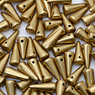 | 01 | K0171JT | Matte Metallic Flax | 5x13 мм 1 отв. 0,8 мм | 5 гр. ~15-16 шт. | 149.00 | $1.59 | $1.39 | $1.19
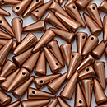 | 02 | K0177JT | Matte Metallic Cooper | 5x13 мм 1 отв. 0,8 мм | 5 гр. ~15-16 шт. | 206.00 | $2.20 | $1.92 | $1.65
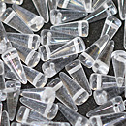 | 03 | 00030 | Crystal | 5x13 мм 1 отв. 0,8 мм | 5 гр. ~15-16 шт. | 149.00 | $1.59 | $1.39 | $1.19
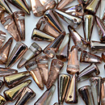 | 04 | C00030 | Apollo Gold | 5x13 мм 1 отв. 0,8 мм | 5 гр. ~15-16 шт. | 149.00 | $1.59 | $1.39 | $1.19
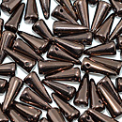 | 05 | LZ23980 | Dark Bronze | 5x13 мм 1 отв. 0,8 мм | 5 гр. ~15-16 шт. | 206.00 | $2.20 | $1.92 | $1.65
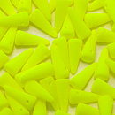 | 06 | 25121AL | Neon Yellow | 5x13 мм 1 отв. 0,8 мм | 5 гр. ~15-16 шт. | 274.00 | $2.92 | $2.56 | $2.19
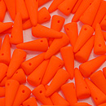 | 07 | 25122AL | Neon Orange | 5x13 мм 1 отв. 0,8 мм | 5 гр. ~15-16 шт. | 274.00 | $2.92 | $2.56 | $2.19
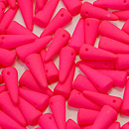 | 08 | 25123AL | Neon Pink | 5x13 мм 1 отв. 0,8 мм | 5 гр. ~15-16 шт. | 274.00 | $2.92 | $2.56 | $2.19
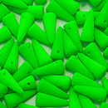 | 09 | 25124AL | Neon Green | 5x13 мм 1 отв. 0,8 мм | 5 гр. ~15-16 шт. | 274.00 | $2.92 | $2.56 | $2.19
 | 10 | 25125AL | Neon Dark Purple | 5x13 мм 1 отв. 0,8 мм | 5 гр. ~15-16 шт. | 274.00 | $2.92 | $2.56 | $2.19
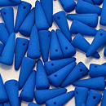 | 11 | 25126AL | Neon Ocean Blue | 5x13 мм 1 отв. 0,8 мм | 5 гр. ~15-16 шт. | 274.00 | $2.92 | $2.56 | $2.19
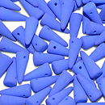 | 12 | 25127AL | Neon Blue | 5x13 мм 1 отв. 0,8 мм | 5 гр. ~15-16 шт. | 274.00 | $2.92 | $2.56 | $2.19
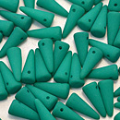 | 13 | 25128AL | Neon Dark Emerald | 5x13 мм 1 отв. 0,8 мм | 5 гр. ~15-16 шт. | 149.00 | $1.59 | $1.39 | $1.19
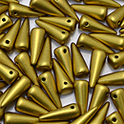 | 14 | K0172JT | Metallic Aztec Gold | 5x13 мм 1 отв. 0,8 мм | 5 гр. ~15-16 шт. | 149.00 | $1.59 | $1.39 | $1.19
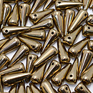 | 15 | B23980 | Bronze | 5x13 мм 1 отв. 0,8 мм | 5 гр. ~15-16 шт. | 206.00 | $2.20 | $1.92 | $1.65
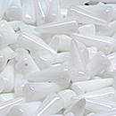 | 16 | 02010 | White | 5x13 мм 1 отв. 0,8 мм | 5 гр. ~15-16 шт. | 143.00 | $1.53 | $1.34 | $1.14
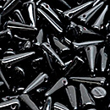 | 17 | 23980 | Jet | 5x13 мм 1 отв. 0,8 мм | 5 гр. ~15-16 шт. | 143.00 | $1.53 | $1.34 | $1.14
 | 01 |  |  | 7x17 мм 1 отв. 1,0 мм | 5 гр. | 200.00 | $2.13 | $1.87 | $1.60

в начало >>

